(記入例20㎜OK)
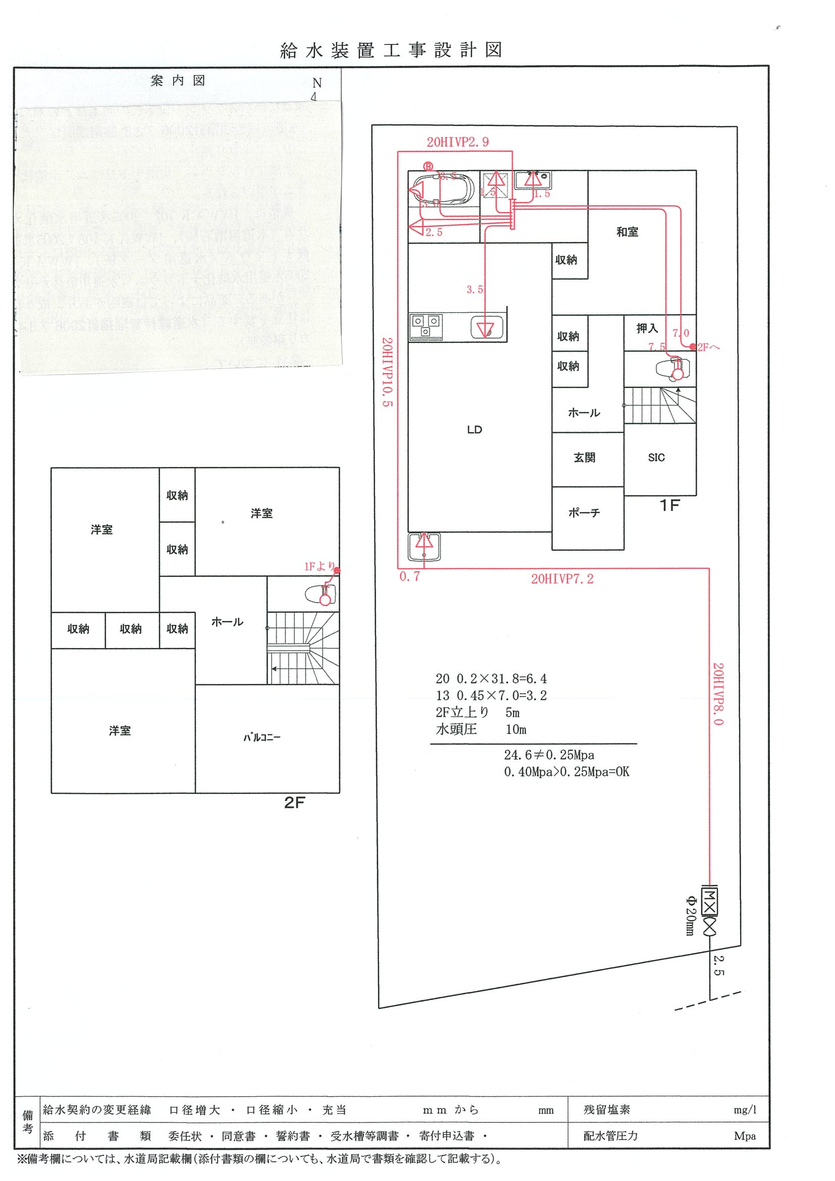
前橋 花子 | 様邸 |  | 工事事業者：〇△□設備
建物階数 | 2 | 階建て
現地最小動水圧 | 0.4 | Mpa
総水栓数 | 8 | 栓

同時使用水栓数 | 3 | 栓を想定
※量水器 | 20 | ㎜以上が適当

3栓同時使用区間
【参考例】
2階建て 20㎜
現地水圧 0.4Mpa
水栓数 8栓
末端水栓 2階トイレ
量水器 | 20 | ㎜
末端水栓の種類 | 洗浄便座
ヘッダーの有無 | 有

1栓同時使用区間
管路延長 (分岐から末端水栓までの経路上) | 39.8 | m | 損失水頭 | 流速（m/s）
13㎜の延長 | 7 | m
うち1栓同時使用 | 7 | m | 1.598 | 1.507
☆同時使用水栓3栓☆
2階トイレ・台所流し・洗濯機と設定
3栓同時使用（トイレ・台所・洗濯機） ：サドル～ヘッダー
1栓同時使用（トイレ）：ヘッダー～2Fトイレ
2栓同時使用 |  | m
3栓同時使用 |  | m
16㎜の延長 |  | m
うち1栓同時使用 |  | m
2栓同時使用 |  | m
3栓同時使用 |  | m
20㎜の延長 | 32.8 | m
うち1栓同時使用 |  | m
2栓同時使用 |  | m
3栓同時使用 | 32.8 | m | 7.206 | 1.910
25㎜の延長 |  | m
うち1栓同時使用 |  | m
2栓同時使用 |  | m
3栓同時使用 |  | m
30㎜の延長 |  | m
うち1栓同時使用 |  | m
分岐から末端水栓までの経路とは
配水管の分岐点から一番遠くにある
水栓までの経路のこと
（参考例の場合：サドル分水栓～2階トイレ）
改造工事の場合についても、
必ず配水管分岐点からの延長を考慮すること
2栓同時使用 |  | m
3栓同時使用 |  | m
 |  |  | 8.804

給水器具 (分岐から末端水栓までの経路上) | 口径(mm) | 同時使用 水栓数 | 損失水頭 | 流速（m/s）
給水栓 | 13 | 1 | 0.685 | 1.507
アングル止水栓 | 13 | 1 | 0.548 | 1.507
エルボ（塩ビ管） | 13 | 1 | 0.114 | 1.507
エルボ（塩ビ管） | 20 | 3 | 0.110 | 1.910
エルボ（塩ビ管） | 20 | 3 | 0.110 | 1.910
エルボ（塩ビ管） | 20 | 3 | 0.110 | 1.910
チーズ（分岐 塩ビ管） | 20 | 3 | 0.110 | 1.910
エルボ（塩ビ管） | 20 | 3 | 0.110 | 1.910
エルボ（ＥＦ接合） | 20 | 3 | 0.242 | 1.910
エルボ（ＥＦ接合） | 20 | 3 | 0.242 | 1.910
単式逆止弁 | 20 | 3 | 0.659 | 1.910
量水器（直線流羽車） | 20 | 3 | 1.977 | 1.910
直結止水栓 | 20 | 3 | 0.439 | 1.910
ボール止水栓 | 20 | 3 | 0.439 | 1.910
サドル分水栓 | 20 | 3 | 0.439 | 1.910
 |  |  | 6.334
判定結果
総損失水頭 | 0.256 | Mpa | OK
最大流速 | 1.9 | m/s | 2m/sec以内で問題なし

(記入例13㎜NG)
前橋 花子 | 様邸 |  | 工事事業者：〇△□設備
建物階数 | 2 | 階建て
現地最小動水圧 | 0.4 | Mpa
総水栓数 | 8 | 栓

2222221
同時使用水栓数 | 3 | 栓を想定
※量水器 | 20 | ㎜以上が適当

3栓同時使用区間
【参考例】
2階建て 13㎜（直結止水栓20×13）
現地水圧 0.4Mpa
水栓数 8栓
末端水栓 2階トイレ
量水器 | 13 | ㎜
末端水栓の種類 | 洗浄便座
ヘッダーの有無 | 有

1栓同時使用区間
管路延長 (分岐から末端水栓までの経路上) | 39.8 | m | 損失水頭 | 流速（m/s）
13㎜の延長 | 36.8 | m
うち1栓同時使用 | 7 | m | 1.598 | 1.507
☆同時使用水栓3栓☆
2階トイレ・台所流し・洗濯機と設定
3栓同時使用（トイレ・台所・洗濯機） ：サドル～ヘッダー
1栓同時使用（トイレ）：ヘッダー～2Fトイレ
2栓同時使用 |  | m
3栓同時使用 | 29.8 | m | 48.070 | 4.520
16㎜の延長 |  | m
うち1栓同時使用 |  | m
2栓同時使用 |  | m
3栓同時使用 |  | m
20㎜の延長 | 3 | m
うち1栓同時使用 |  | m
2栓同時使用 |  | m
3栓同時使用 | 3 | m | 0.659 | 1.910
25㎜の延長 |  | m
うち1栓同時使用 |  | m
2栓同時使用 |  | m
3栓同時使用 |  | m
30㎜の延長 |  | m
うち1栓同時使用 |  | m
分岐から末端水栓までの経路とは
配水管の分岐点から一番遠くにある
水栓までの経路のこと
（参考例の場合：サドル分水栓～2階トイレ）
改造工事の場合についても、
必ず配水管分岐点からの延長を考慮すること
2栓同時使用 |  | m
3栓同時使用 |  | m
 |  |  | 50.327

給水器具 (分岐から末端水栓までの経路上) | 口径(mm) | 同時使用 水栓数 | 損失水頭 | 流速（m/s）
給水栓 | 13 | 1 | 0.685 | 1.507
アングル止水栓 | 13 | 1 | 0.548 | 1.507
エルボ（塩ビ管） | 13 | 1 | 0.114 | 1.507
エルボ（塩ビ管） | 13 | 3 | 0.807 | 4.520
エルボ（塩ビ管） | 13 | 3 | 0.807 | 4.520
エルボ（塩ビ管） | 13 | 3 | 0.807 | 4.520
チーズ（分岐 塩ビ管） | 13 | 3 | 0.807 | 4.520
エルボ（塩ビ管） | 13 | 3 | 0.807 | 4.520
エルボ（ＥＦ接合） | 20 | 3 | 0.242 | 1.910
エルボ（ＥＦ接合） | 20 | 3 | 0.242 | 1.910
単式逆止弁 | 13 | 3 | 2.420 | 4.520
サドル分水栓 20㎜分岐
フレキⅡ（0.5m） 20㎜
直結止水栓 20×13
フレキⅢ（0.5m） 13㎜
量水器（直線流羽車） | 13 | 3 | 5.646 | 4.520
直結止水栓 | 13 | 3 | 2.420 | 4.520
ボール止水栓 | 20 | 3 | 0.439 | 1.910
サドル分水栓 | 20 | 3 | 0.439 | 1.910
 |  |  | 17.227
判定結果
総損失水頭 | 0.770 | Mpa | NG
最大流速 | 4.5 | m/s | NG ウォータハンマの恐れあり

(記入例用紙③)
用途
使用水量（Ｌ／min）
対応する給水用具の口径（mm）
備考
台所流し
１２ ～ ４０
１３ ～ ２０
洗濯流し
１２ ～ ４０
１３ ～ ２０
洗面器
８ ～ １５
１３
浴槽 （和式）
２０ ～ ４０
１３
１回（4～6秒）の
〃 （洋式）
３０ ～ ６０
１３
吐水量
シャワー
８ ～ １５
１３
2～3Ｌ
小便器（洗浄水槽）
１２ ～ ２０
２５
１回
〃 （洗浄弁）
１５ ～ ３０
１３
（8～12秒）の
大便器（洗浄水槽）
１２ ～ ２０
１３
吐水量
〃 （洗浄弁）
７０ ～ １３０
２５
手洗器
５ ～ １０
１３
13.5から16.5Ｌ
消火栓（小型）
１３０ ～ ２６０
４０ ～ ５０
散水
１５ ～ ４０
１３ ～ ２０
洗車
３５ ～ ６５
２０ ～ ２５
業務用
A | 様邸 |  | 工事事業者： (株)〇〇設備工業
建物階数 | 2 | 階建て |  | 【使用水量の設定】
現地最小動水圧 | 0.4 | Mpa |  | 水栓 | 水量（L/min）
総水栓数 | 13 | 栓 |  | 1 | 12
同時使用水栓数 | 4 | 栓を想定 |  | 2 | 12
※量水器 | 20 | ㎜以上が適当 |  | 3 | 8
同時使用する水栓を入力
量水器 | 20 | ㎜ |  | 4 | 5
末端水栓の種類 | 混合栓 |  |  | 5
ヘッダーの有無 | 有 |  |  | 合計 | 37

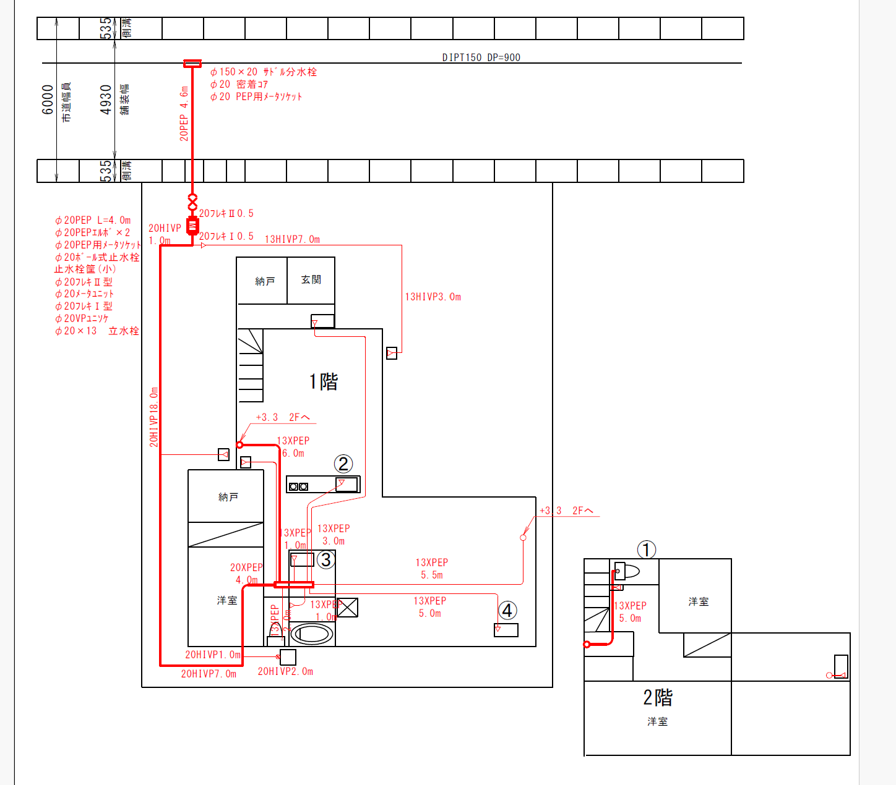
管路延長 (分岐から末端水栓までの経路上) | 50.9 | m | 損失水頭 | 流速（m/s）
13㎜の延長 | 14.3 | m
うち1栓同時使用 | 14.3 | m | 3.264 | 1.507
2栓同時使用 |  | m
3栓同時使用 |  | m
16㎜の延長 |  | m
入力箇所は、 ハッチングがされます。
うち1栓同時使用 |  | m
2栓同時使用 |  | m
3栓同時使用 |  | m
自動計算されます。
20㎜の延長 | 36.6 | m
うち1栓同時使用 |  | m
2栓同時使用 |  | m
3栓同時使用 |  | m
水栓数13栓
同時使用4栓
①2Fトイレ 12L/min
②台所流し 12L/min
③洗面器 8L/min
④手洗い 5L/min
4栓同時使用 | 36.6 | m | 8.440 | 1.963
25㎜の延長 |  | m
うち1栓同時使用 |  | m
2栓同時使用 |  | m
3栓同時使用 |  | m
4栓同時使用 |  | m
5栓同時使用 |  | m
30㎜の延長 |  | m
うち1栓同時使用 |  | m
2栓同時使用 |  | m
3栓同時使用 |  | m
4栓同時使用 |  | m
5栓同時使用 |  | m
自動計算されます。
 |  |  | 11.704

給水器具 (分岐から末端水栓までの経路上) | 口径(mm) | 同時使用 水栓数 | 損失水頭 | 流速（m/s）
給水栓 | 13 | 1 | 0.685 | 1.507
アングル止水栓 | 13 | 1 | 0.548 | 1.507
エルボ（塩ビ管） | 20 | 4 | 0.115 | 1.963
エルボ（塩ビ管） | 20 | 4 | 0.115 | 1.963
エルボ（塩ビ管） | 20 | 4 | 0.115 | 1.963
チーズ（分岐 塩ビ管） | 20 | 4 | 0.115 | 1.963
埋設メータユニット | 20 | 4 | 0.922 | 1.963

サドルから末端器具までの経路上にある給水器具を入力
器具の口径と同時使用水栓数を入力

量水器（直線流羽車） | 20 | 4 | 2.075 | 1.963
直結止水栓 | 20 | 4 | 0.461 | 1.963
ボール止水栓 | 20 | 4 | 0.461 | 1.963
サドル分水栓 | 20 | 4 | 0.461 | 1.963
 |  |  | 6.075
判定結果
総損失水頭 | 0.302 | Mpa | OK
最大流速 | 2.0 | m/s | 2m/sec以内で問題なし

自動判定されます。

